Sheet1
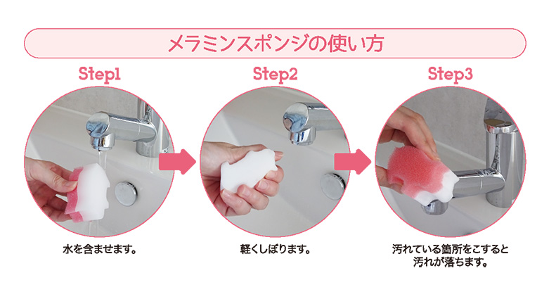
提 案 書

３匹のブタさんメラミンスポンジ |  | 参考上代 | ¥160 | 販売価格
 |  | （税別） |  | （税別）
【JAN】 | 4562121886452
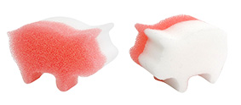 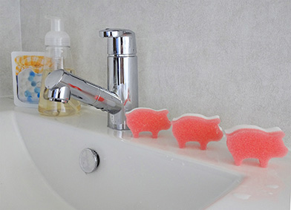 |  |  | 商品番号】 7153 【本体サイズ】 65*40*35ｍｍ 【パッケージサイズ】 75*135*36ｍｍ・5g 【個装形態】 ポリ袋入 【材質】 ポリウレタン・メラミン 【入数】 400 【セット内容】 本体×３ 【商品説明】 通常のスポンジとメラミンスポンジがひとつになった便利なスポンジ 【生産国】 中国

